Test Case
ID: | 1 |  | Еквівалентний поділ
Summary: | Кнопка "Зберегти". Успішна реєстрація нового користувача |  |  | Валідне | Не валідні | Не валідні | Не валідні | Не валідні | Не валідні
Pre-conditions | 1. Відкрита форма реєстрації https://www.techmission.pro/qa/form2 2. Користувач не зареєстрованний на сайті. |  | Прізвище | Кирилічні символи та "-" | Цифри | Символи відмінні від "-" | Латинські літери | Пусте поле
Priority: | Hight |  | Ім'я | Кирилічні символи та "-" та довжина більше 3 символів | Цифри | Символи відмінні від "-" | Латинські літери | Пусте поле | Довжина менше 3 або дорівнює 3 символи
Test steps: |  | Expected result: | Рік народження | 4 цифри | менше 4 цифр | більше 4 цифр | Не цифрове значення | Пусте поле | Дробові числа
1. Не заповнювати поля і натиснути кнопку "Зберегти". |  | 1. Обов'язкові поля підсвічуються червоним кольором. 2. Користувачу відображається інформаційна підказка, як потрібно заповнити поле. | Пароль | від 6 до 10 цифр чи латинських букв | менше 6 цифр чи латинських букв | більше 10 цифр чи латинських букв | Символи | Пусте поле | Кирилічні символи
2. Заповнити всі поля форми валідними значеннями. |  | Поля успішно заповнені. | Підтвердити пароль | Співпадає з полем "Пароль" | Не співпадає з полем "Пароль"
3 Натиснути кнопку "Зберегти". |  | 1. Користувач успішно зареєстрований. 2. Запис додається в базу даних в необхідні таблиці. 3. Користувачу відображається попап з інформацією, про успішну реєстрацію.
Для створення тест-кейсу №1 використала методику: тестування причинно-наслідкового ефекту |  |  | Аналіз граничних значень
 |  |  | Рік народження | 3 цифри | 4 цифри | 5 цифр | Текст | Спецсимволи | Дробові числа | Пусте поле
ID: | 2 |  | Пароль | 5 цифр чи латинських букв | 6 цифр чи латинських букви | 10 цифр чи латинських букви | 11 цифр | Кирилічні символи | Спецсимволи | Пусте поле
Summary: | Кнопка "Зберегти". Повторна реєстрація вже існуючого користувача.
Pre-conditions | 1. Відкрита форма реєстрації https://www.techmission.pro/qa/form2 2. Користувач вже є зареєстрованний на сайті.
Priority: | Hight |  | Графік причинно-наслідкового ефекту
Test steps: |  | Expected result:
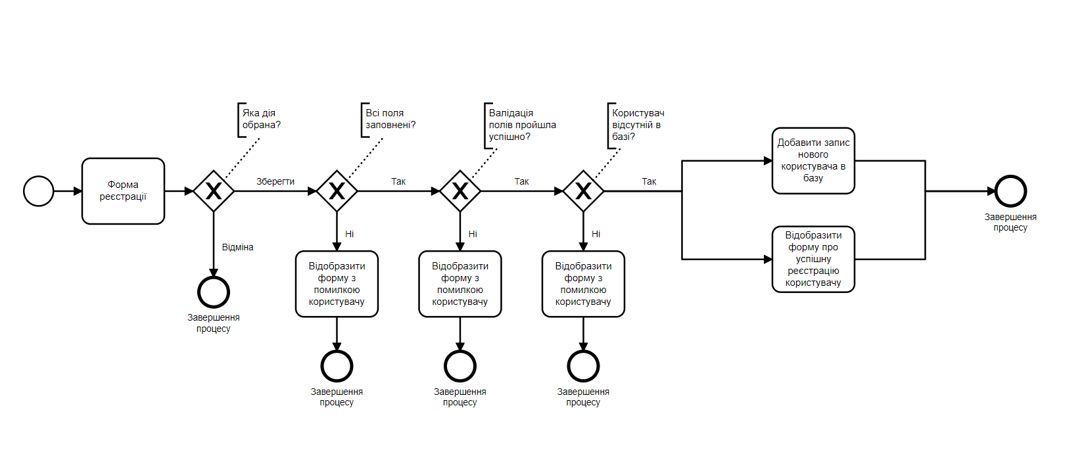
1. Заповнити всі поля форми валідними значеннями. |  | Поля успішно заповнені.
2. Натиснути кнопку "Зберегти". |  | 1. Користувачеу відображається попап з інформацією, що в системі вже є зареєстрованний такий користувач. 2. Процесс реєстрації завершується.
Для створення тест-кейсу №2 використала методику: тестування причинно-наслідкового ефекту

ID: | 3
Summary: | Валідація поля "Прізвище"
Pre-conditions | 1. Відкрита форма реєстрації https://www.techmission.pro/qa/form2 2. Користувач не зареєстрованний на сайті. 3. Всі поля окрім "Прізвище" заповнені валідними значеннями.
Priority: | Hight
Test steps: |  | Expected result:
1. Залишити поле "Прізвище" пустим і натиснути кнопку "Зберегти". |  | 1. Поле "Прізвище" підсвічене червоним кольором. 2. Користувачу відображається інформаційна підказка, як потрібно заповнити поле.
2. В поле прізвище ввести цифрові значення і натиснути кнопку "Зберегти". |  | 1. Поле "Прізвище" підсвічене червоним кольором. 2. Користувачу відображається інформаційна підказка, як потрібно заповнити поле.
3. В поле прізвище ввести кирилічні символи та символи відмінні від "-" і натиснути кнопку "Зберегти". |  | 1. Поле "Прізвище" підсвічене червоним кольором. 2. Користувачу відображається інформаційна підказка, як потрібно заповнити поле.
4. В поле прізвище ввести латинські букви і натиснути кнопку "Зберегти". |  | 1. Поле "Прізвище" підсвічене червоним кольором. 2. Користувачу відображається інформаційна підказка, як потрібно заповнити поле.
5. В поле прізвище ввести значення, яке містить кирилічні символи та "-" і натиснути кнопку "Зберегти". |  | 1. Поле "Прізвище" пройшло валідацію успішно. 2. Користувач успішно зареєстрований. 3. Запис додається в базу даних в необхідні таблиці. 4. Користувачу відображається попап з інформацією, про успішну реєстрацію.
Для створення тест-кейсу №3 використала: еквівалентний поділ.

ID: | 4
Summary: | Валідація поля "Рік народження"
Pre-conditions | 1. Відкрита форма реєстрації https://www.techmission.pro/qa/form2 2. Користувач не зареєстрованний на сайті. 3. Всі поля, окрім "Рік народження" заповнені валідними значеннями.
Priority: | Hight
Test steps: |  | Expected result:
1. Залишити поле "Рік народження" пустим і натиснути кнопку "Зберегти" |  | В поле неможливо ввести не числове значення.
2. Ввести в поле "Рік народження" дробове числове і натиснути кнопку "Зберегти". |  | В поле неможливо ввести дробове число.
3. Ввести в поле "Рік народження" символи і натиснути кнопку "Зберегти". |  | В поле неможливо ввести символи.
4. Ввести в поле "Рік народження" 3 цифри і натиснути кнопку "Зберегти". |  | 1. Поле "Рік народження" підсвічено червоним кольором. 2. Користувачу відображається інформаційна підказка, як потрібно заповнити поле.
5. Ввести в поле "Рік народження" 5 цифр і натиснути кнопку "Зберегти". |  | 1. Поле "Рік народження" підсвічено червоним кольором. 2. Користувачу відображається інформаційна підказка, як потрібно заповнити поле.
6. Ввести в поле "Рік народження" 4 цифри і натиснути кнопку "Зберегти". |  | 1. Поле "Рік народження" пройшло валідацію успішно. 2. Користувач успішно зареєстрований. 3. Запис додається в базу даних в необхідні таблиці. 4. Користувачу відображається попап з інформацією, про успішну реєстрацію.
Для створення тест-кейсу №4 використала: еквівалентний поділ та аналіз граничних значень.

ID: | 5
Summary: | Кнопка "Відміна". Відміна процесу реєстрації.
Pre-conditions | 1. Відкрита форма реєстрації https://www.techmission.pro/qa/form2
Priority: | Hight
Test steps: |  | Expected result:
1. Не заповнювати поля і натиснути кнопку "Відміна" |  | 1. Вікно реєстраціі користувача закривається. 2. Користувач перенаправляється на попередню сторінку. 3. Процесс реєстрації завершується.
2. Заповнити поля форми і натиснути кнопку "Відміна". |  | 1. Вікно реєстраціі користувача закривається. 2. Користувач перенаправляється на попередню сторінку. 3. Процесс реєстрації завершується.
Для створення тест-кейсу №5 використала методику: тестування причинно-наслідкового ефекту

